EPC's
Obra | GRAN TORINO
Empresa | MABREM
Revisão | R00
LEVANTAMENTO QUANTITATIVO

Equipamentos de proteção coletiva

Bandejas de proteção
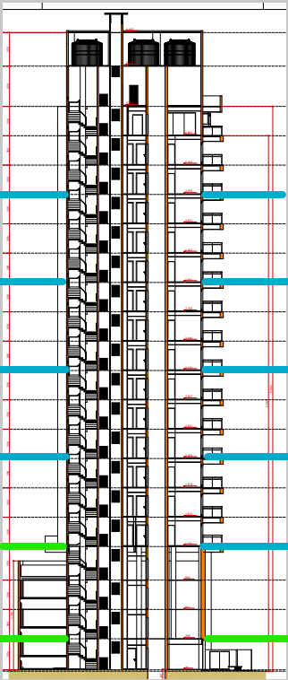
 | Descrição | Unidade | Quantidade
 | Perímetro de projeção do embasamento | m | 133.73
 | Perímetro de projeção da torre | m | 107.28
 | Número de montagens de bandeja primária | un | 1.00
 | Número de montagens de bandeja secundária | un | 5.00
 | Bandeja de proteção primária | m | 175.09
 | Bandeja de proteção secundária | m | 536.40

Guarda - corpo de desforma

 | Descrição | Unidade | Quantidade
 | Perímetro de projeção da torre | m | 107.28
 | Repetições de pavimentos** | un | 4.00
 | Proteção de periferia pós desforma torre | m | 429.12

Tela fachadeira

 | Descrição | Unidade | Quantidade
 | Perímetro de projeção embasamento | m | 133.73
 | Perímetro de projeção torre | m | 107.28
 | Altura do embasamento | m | 12.34
 | Altura da torre | m | 41.18
 | Tela fachadeira | m2 | 6,068.02

Fechamento removível de vãos em madeira

 | Descrição | Unidade | Quantidade
 | Área das portas de elevadores | m2 | 2.16
 | Quantidade de elevadores | un | 2.00
 | Quantidade de portas de elevadores | un | 38.00
 | Fechamento removível de vãos em madeira | m2 | 82.08

Guarda - corpo de vãos

 | Descrição | Unidade | Quantidade
 | Perímetro de vãos | m | 592.20
 | Guarda - corpo de vãos | m | 592.20

Varal de segurança com cabo de aço

 | Descrição | Unidade | Quantidade
 | Perímetro | m | 429.12
 | Guarda - corpo de vãos | m | 429.12

Tapume

 | Descrição | Unidade | Quantidade
 | Perímetro de encontro com pavimentação | m | 54.85
 | Altura do tapume | m | 2.40
 | Cobertura para proteção de pedestres | m2 | 131.64

CANTEIRO

Obra | GRAN TORINO
Empresa | MABREM
Revisão | R00 |  |  |  |  | Número de funcionários |  |  |  | Produtividade média (h/m2)
LEVANTAMENTO QUANTITATIVO |  |  |  |  |  | Área construída | 6,601.28 |  |  | A.C/prazo | 235.76
 |  |  |  |  |  | Prazo da obra | 28.00 | meses |  | Pm | 49 | h/m2
Instalações de canteiro |  |  |  |  |  | NF | 65.00 | funcionários
 |  |  |  |  |  | Pavimentos | 10.00
Instalações de canteiro |  |  |  |  |  | Equipe administrativa | 5.00 | funcionários

 | Descrição | Unidade | Quantidade
 | Produtividade média | m²/mês | 347.75 |  |  | Barracão interno | 347.62
 | Pm | h/m2 | 44.00 |  |  | Externo | 139.05
 | Numero de funcionários | un | 86.00 | 36,800.00
 | Equipe administrativa | un | 6.00 |  |  |  | 486.67
 | Pontos de água e esgoto | un | 5.00 | 20 funcionários/ponto
 | Bebedouro | un | 5.00 | 1 / 5 pav. |  | Área refeitório | 1.00 | m²/funcionários
 | Ferramentas | R$ | R$ 73,600.00 | 800,00/func. |  |  | 65.00 | m²
 | EPI | R$ | R$ 46,000.00 | 500,00/func.
 | Banheiro | un | 5.00 | 1/20 func |  | Área de vestiário | 1.50 | m²/funcionários
 |  |  |  |  |  |  | 97.50 | m²
Mobiliário de canteiro

 | Descrição | Unidade | Quantidade | Custo unitário | Custo total
 | Cadeira | un | 9.00 | 200.00 | 1,800.00
 | Mesa | un | 1.00 | 1,000.00 | 1,000.00
 | Ar condicionado | un | 1.00 | 5,000.00 | 5,000.00
 | Armário | m | 6.00 | 900.00 | 5,400.00
 | Escrivaninha | un | 6.00 | 800.00 | 4,800.00
 | TOTAL |  |  |  | 18,000.00
 | Descrição | Unidade | Quantidade | Custo unitário | Custo total
 | Computador pessoal | un | 6.00 | 6,000.00 | 36,000.00 | Área sanitários | 4.00 | m²
 | Impressora | un | 1.00 | 2,000.00 | 2,000.00
 | Roteador | un | 2.00 | 500.00 | 1,000.00 | área lavatório | 2.40 | m²
 | TOTAL |  |  |  | 39,000.00 | Área de chuveiros | 5.60 | m²

 |  |  |  |  |  | Escritório | 8.00 | m²/pessoa
 |  |  |  |  |  |  | 40.00 | m²

 |  |  |  |  |  | Almoxarifado | 100.00 | m2

 |  |  |  |  |  |  | 314.50

 |  |  |  |  |  | Pontos de água e esgoto | 20.00 | funcionários/ponto
 |  |  |  |  |  | Pontos de água e esgoto | 4.00 | pontos

 |  |  |  |  |  | Bebedouro | 1.00 | a cada 5 pav.
 |  |  |  |  |  | Total | 2.00 | bebedouros

 |  |  |  |  |  | Ferramentas | 52,000.00 | 800 por funcionário

 |  |  |  |  |  | EPI | 32,500.00 | 500,00 por funcionário | Considerando entrega de 2 uniformes, capacete, bota, óculos e cinto

 |  |  |  |  |  | Banheiro | 1.00 | para cada | 20 | pessoas
 |  |  |  |  |  |  | 4.00

